상품제안서
[라바아일랜드] 캐릭터 링 튜브 | 상품코드: F27350

 |  |  |  |  |  |  | 02-412-0044 | www.easy1.co.kr
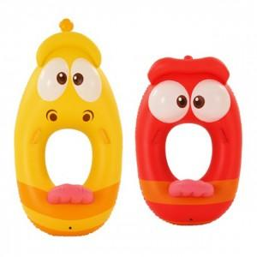

【상세/제작정보】

【인쇄/포장옵션】 | / 포장지포장

【공급단가】 | 수량 | 3~ | 9~ | 30~ | 50~ | 100~
*VAT별도 | 단가 | 34,440원 | 33,860원 | 33,000원 | 32,430원 | 31,570원

【상품 URL】 | https://dev.easy1.co.kr:443/src/goods_detail.php?gdno=27350

